CEE Equity
CENTRAL AND EASTERN EUROPEAN EQUITY

CHARAKTERISTIKA FONDU
STRUKTURA FONDU
38,90% finanční služby | 38.90%
3,60% spotřeba - necyklická | 3.60%
5,80% materiály | 5.80%
3,40% zdravotnictví | 3.40%
7,48% komunikační služby | 12.50%
3,90% hotovost | 3.90%
12,00% utility | 12.00%
5,00% ostatní | 5.00%
14,90% energetika | 14.90%
Název fondu: | Central and Eastern European Equity

AKCIOVÝ FOND
Investiční manažer: | Generali Investments Partners S.p.A.
Hodnota fondu: | 106,78 mEUR
Počátek obchodování: | 2004-04-23
Investiční cíl: Fond investuje především do akcií společností, které leží či mají největší příjmy z operací ve střední a východní Evropě a jsou kótované na burzách členů CEE. Investičním cílem je dosáhnout dlouhodobý růst investovaného kapitálu a překonat výkonnost benchmarku (který je MSCI EFM Selected Countries Special Weighted – Net Total Return Index).

POPLATKY GENERALI ČESKÁ POJIŠŤOVNA A.S.*
TOP 10
GENERALI INVESTMENTS LUXEMBOURG SA
Rozdíl mezi nákupním a prodejním kurzem podílových jednotek: | Běžné/jednorázové pojistné: 5 %/0 % Mimořádné pojistné 2% resp. 3 %** | Společnost |  |  | % v portfoliu | Sektor
Částečný odkup: | 0,25 % z odkoupené částky, minimálně však 50 Kč a maximálně 500 Kč | CEZ as (CEZ CK) |  |  | 7.38 | utility
Poplatky za přemístění: | V každém poj. roce 2 zdarma, jinak 0,25 % akt. hodnoty přemístěných jednotek, min. 50 Kč a max. 500 Kč. | CD Projekt SA (CDR PW) |  |  | 7.14 | komunikační skužby
Poplatky za správu fondu***: | 2 % p.a. | PKO Bank Polski SA (PKO PW) |  |  | 5.64 | finanční služby
* výtah ze sazebníku poplatků k IŽP týkající se fondů, v případě rozdílů platí sazebník poplatků |  | OTP Bank PLC (OTP HD) |  |  | 5.10 | finanční služby
** závisí na produktu *** náklady za správu fondu jsou započtené v NAV (t.j. v kurzu) |  | Powszechny Zaklad Ubezpieczen |  |  | 5.09 | finanční služby
KOMENTÁŘ K TRHU
KOMENTÁR TRHU
KOMENTÁŘ TRHU
KOMENTÁŘ TRHU
VÝKONNOST FONDU
 |  | KGHM Polska Miedz SA (KGH PW) |  |  | 4.63 | materiály
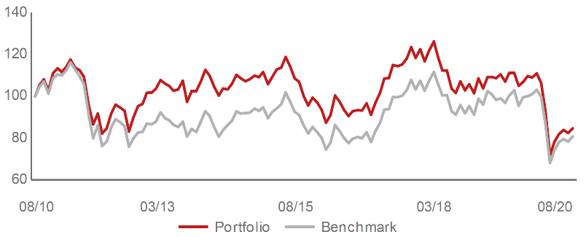 |  | Banca Transilvania SA (TLV RE) |  |  | 4.55 | finanční služby
Výkonnost od založení
 |  | Polski Koncern Naftowy ORLEN |  |  | 4.05 | energetika
 |  | Komercni banka AS (KOMB CK) |  |  | 3.89 | finanční služby
 |  | Erste Group Bank AG (EBS AV) |  |  | 3.12 | finanční služby

STATISTIKY
 |  | STD | IR | TE | Rating Morningstar(4) |  | Quartile Morn.
 |  | 33.41% | -1.07% | 3.71% | x |  | x
 |  | (1) Standard Deviation (Směrodatná odchylka): míra rizika, volatilita výkonnosti fondu. (2) Information Ratio (Informační poměr): poměr průměrně dosaženého výnosu oproti odchylce od indexu. (3) Tracking Error: směrodatná odchylka rozdílu výkonnosti fondu a jeho benchmarku.

VÝKONNOST (EUR)

 |  | 1 měsíc (%) | YTD (%) |  | 1 rok (%) | od počátku (%)
Central and Eastern European Equity (ISIN: LU0145470703) |  | 0.49 | -23.82 |  | -17.94 | -38.81
Benchmark * |  | 3.12 | -21.49 |  | -15.34 | 47.62
Excess Return |  | -2.63 | -2.33 |  | -2.60 | -86.43
Srpen 2020
* MSCI EFM Selected Countries Special Weighted – Net Total Return Index
Hodnota investice do podílových fondů může růst, klesat nebo stagnovat podle situace na finančních trzích. Minulé výnosy nejsou zárukou výnosů v budoucnu.

